Tabelle1
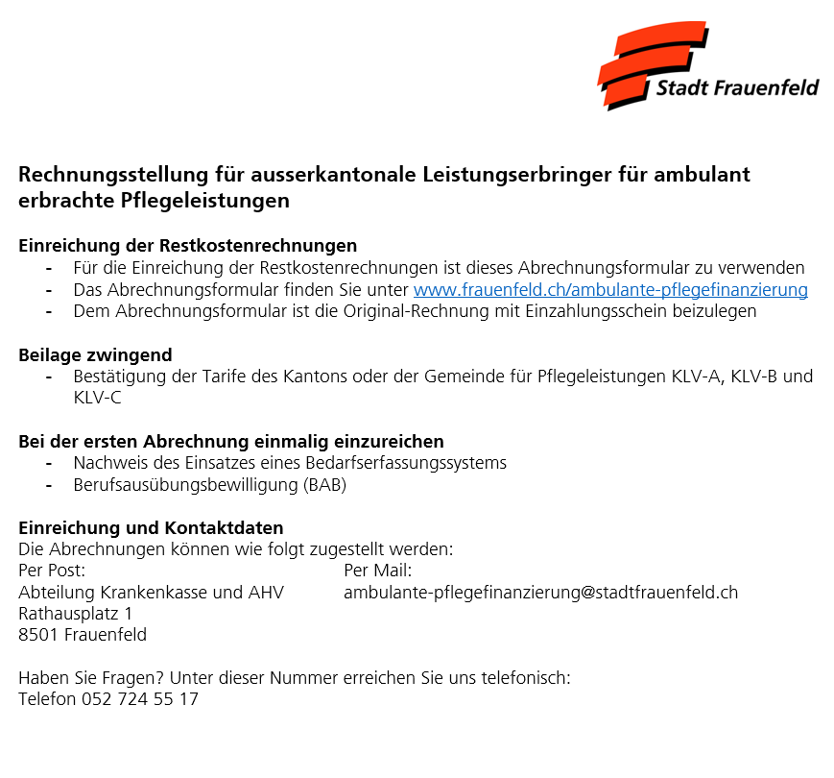
Ambulante Pflegefinanzierung für ausserkantonale Leistungserbringer

VOLLSTÄNDIG AUSZUFÜLLEN
Jahr |  | 2024
Name und Adresse des Leistungserbringers
ZSR-Nummer
Name des Patienten oder der Patientin
Geburtsdatum oder AHV-Nr.
Aufenthaltsadresse während Einsatz

Grund der Pflege Ausserkantonal
☐ Ferien/Kurzaufenthalt
☐ Wochenaufenthalt
☐ anderer Grund

Monatsabrechnung, Monat

Tarife Ausserkantonal | a) |  | b) |  | c)
 |  | bitte ausfüllen |  | bitte ausfüllen |  | bitte ausfüllen

 |  |  |  | Minuten Tarifpos. KLV
Name Patient/-in | Behandlungsdatum |  |  | 7a | 7b | 7c

Total Minuten |  |  |  | 0 | 0 | 0
Total Stunden |  |  |  | 0.00 | 0.00 | 0.00
Total CHF

Betrag Tarife a), b), c) |  |  |  | CHF 0.00 | CHF 0.00 | CHF 0.00

Restkosten Stadt Frauenfeld |  |  |  |  |  | CHF 0.00

